Planilha1
3. Determinado vidro tem um coeficiente de atenuação de luz visível de 1,2 cm⁻¹.
a) Expressar esse coeficiente em unidade do Sistema Internacional.
(Resposta: 120 m⁻¹)
b) Para vidros de 3 mm, 6 mm e 10 mm de espessura, calcular a quantidade de radiação absorvida se a intensidade de radiação visível incidente for igual a 400 W m⁻². Considerar a refletividade do vidro igual a 0,1.
(Respostas: 108,84 W m⁻²; 184,77 W m⁻²; 251, 57 W m⁻²)

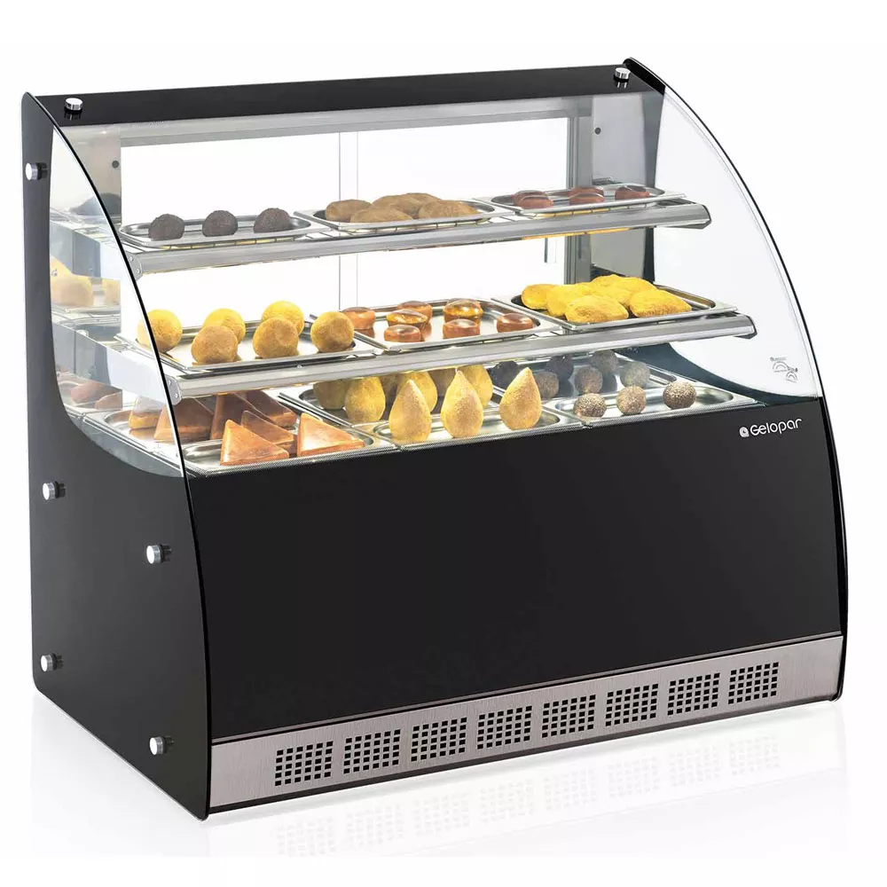

 | q0 | 400 | W m-2 | Reflexão | 10% | q0 | 360 | W m-2
espessura (mm) | q1 (W m-2) | qab (W m-2) | %
3 | 251.16347739 | 108.8365 | 30.232367393 |  |  |  |  |  | K | 0.12 | mm-1
6 | 175.23081215 | 184.7692 | 51.324774404
10 | 108.42991629 | 251.5701 | 69.880578809

4. Numa estufa de alimentos, coberta com um vidro de 0,1 mm de espessura, observa-se uma intensidade máxima de radiação eletromagnética na faixa de luz visível de 350 W m⁻², no mesmo momento que a intensidade fora da estufa é de 660 W m⁻². O vidro tem um poder refletor de 30% e a radiação incide perpendicularmente.
a) Calcular o coeficiente de atenuação de luz visível do vidro. (Resposta: 2,776 mm⁻¹)
b) Calcular com que espessura de vidro a estufa deverá ser coberta para reduzir a radiação máxima dentro dela a 200 W m⁻². (Resposta: 0,3 mm)
c) Qual é, nesse caso (considerando o valor de q1 da letra “b”), a transmissividade do vidro? (Resposta: 0,432)
d) Algumas horas depois, o ângulo de incidência variou de 90° para 50°. Estimar a intensidade de radiação dentro da estufa nesse momento (considerando os dados da letra “a” e espessura de 0,1mm). (Resposta: 268,11 W m⁻²)

 | q1 (W m-2) | 350
 | Dx | 0.1000 | mm
 | Poder Refletor | 30%
 | q0 (W m-2) | 660

 | q0 corrig. (W m-2) | 462

 | K | 2.7763 | mm-1

 | q1 (W m-2) | 200

 | Dx | 0.3016 | mm

 | Transmissividade | 0.4329004329 | 43.29004329 | %

 | Ângulo Inclinação | 50 | Graus

 | Beta | 40 | Graus

 | q1 (W m-2) | 353.91253272

 | q0 corrig. (W m-2) | 353.91253272

 | q1 (W m-2) | 268.11555509

